表紙
総合(シナリオ)テスト仕様書

 |  | ■ プロジェクト名 |  | 食べログアプリ作成

 |  | ■ システム名 |  | 食べログアプリ作成

 |  | ■ 文書管理番号

 |  |  | 審査 |  |  |  | 承認
 | 版 |  | 氏名 |  | 日付 | 印 | 氏名 | 日付 | 印
 | 1.0 |  | 岸本一眞 |  | 2012/12/23 |  | 神田二郎 | 201x/06/01

記載しなくてよい。

★人数分エビデンス作成（一人１シナリオ作）シナリオ名称
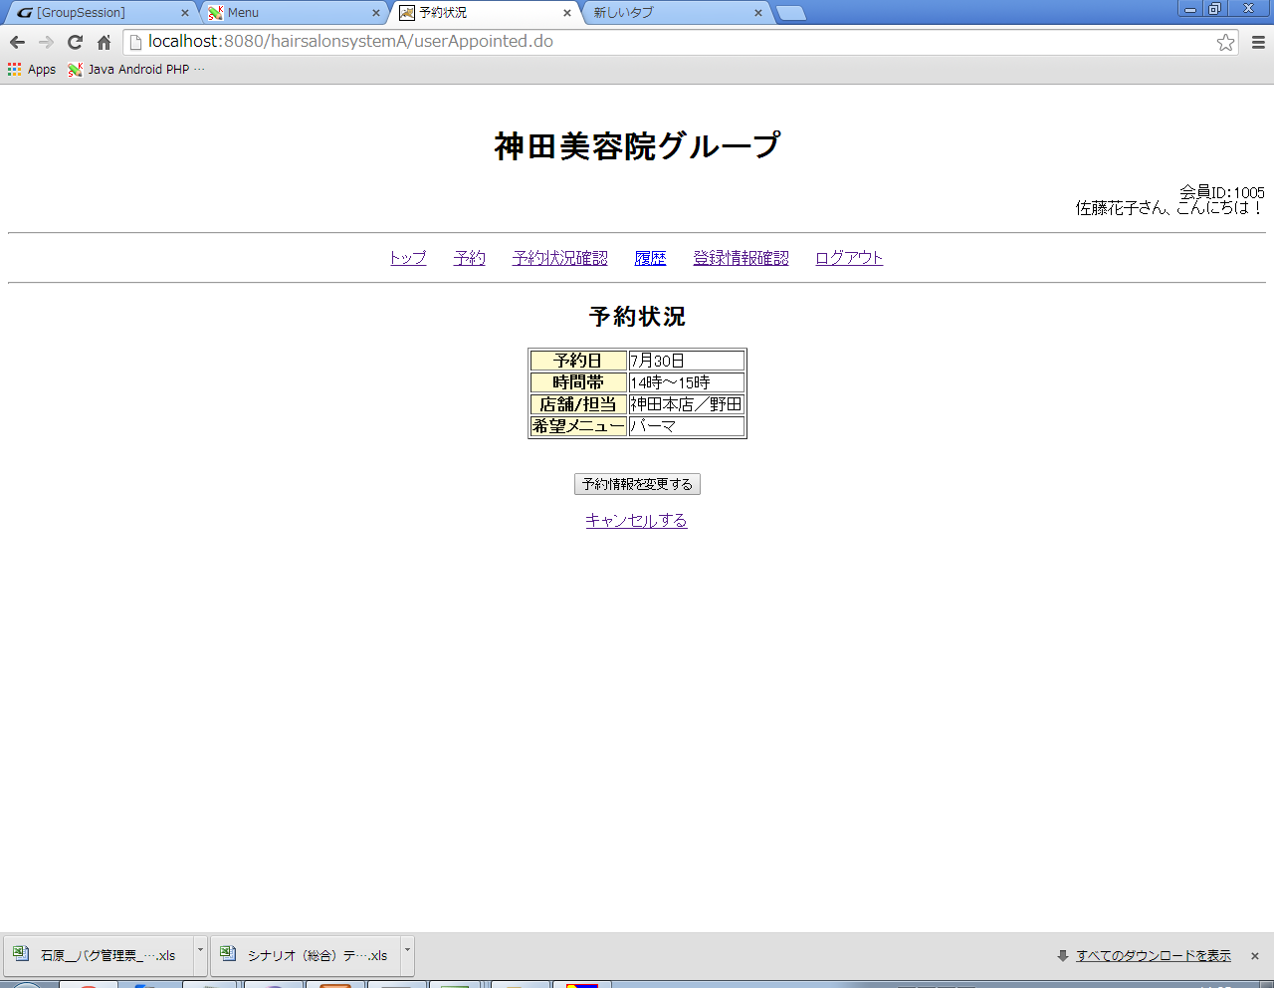
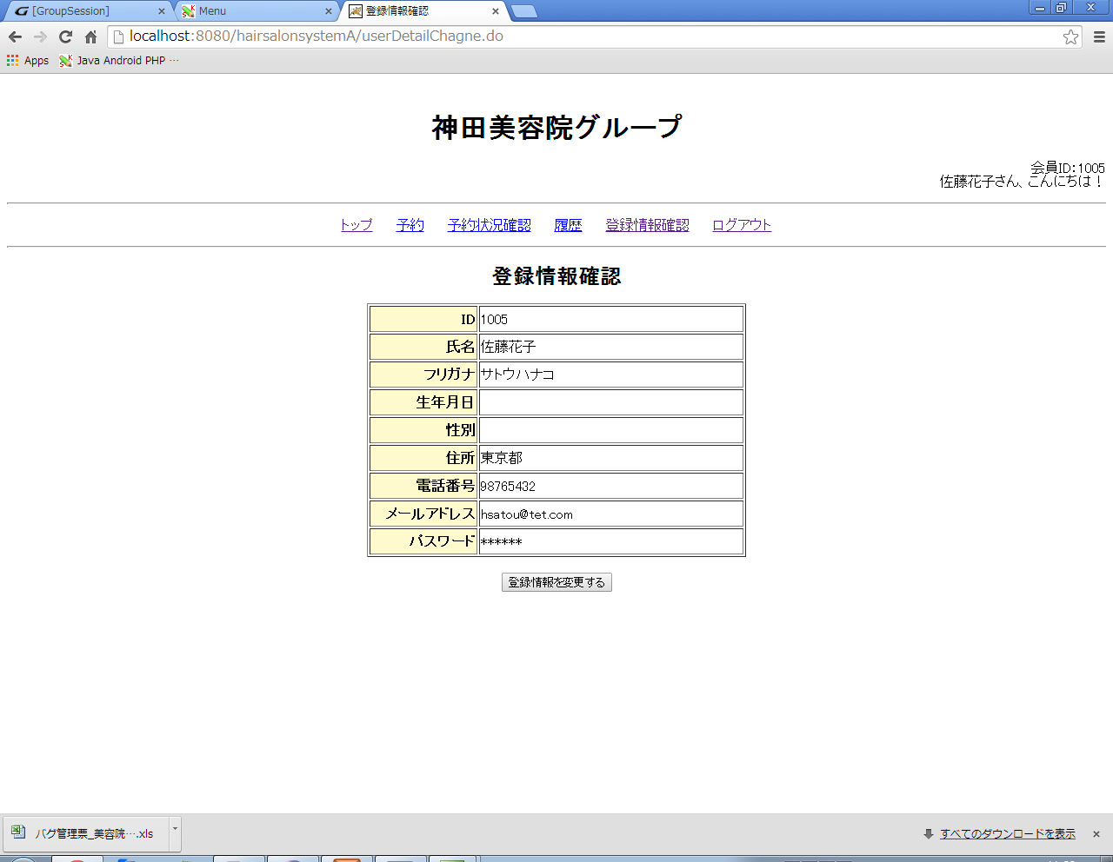
【バグ管理票エビデンス】
【10】
 | N201

【11】
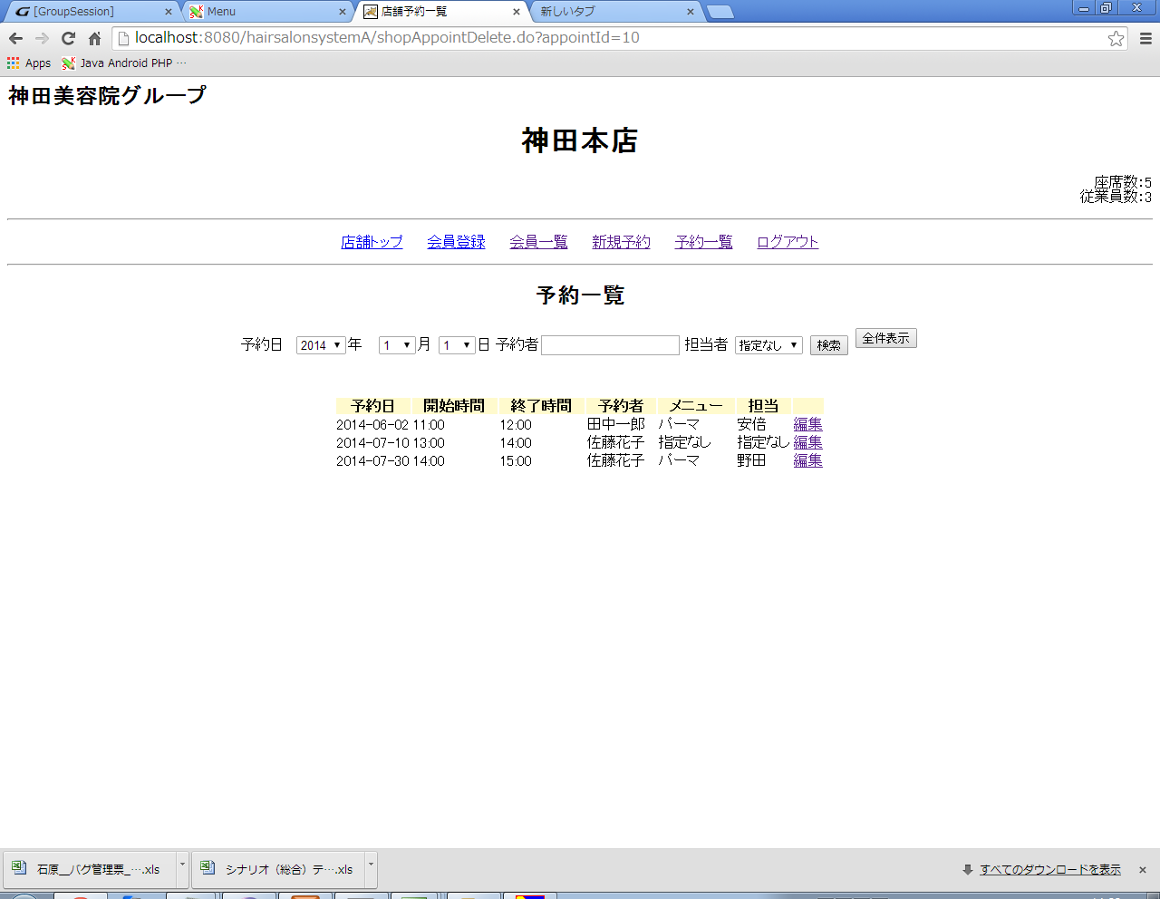

【12】

